Лист1
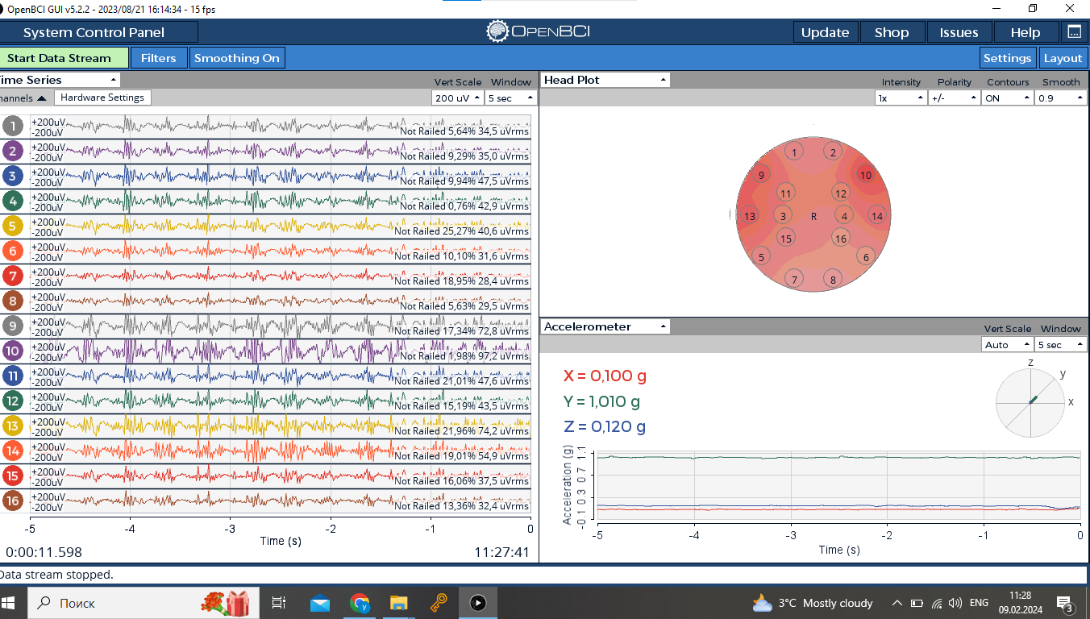
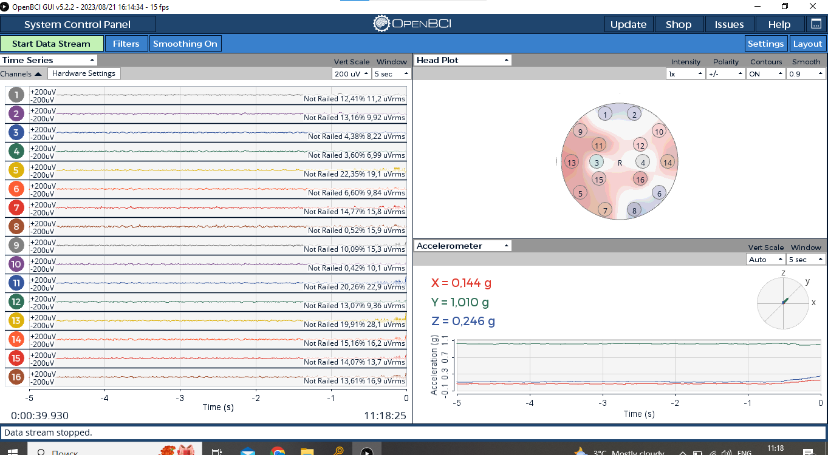
 | OpenBCISession_2024-02-09_11-10-01
11-14-15 | Покой
11-15-45 | Покой
11-16-46 | Покой
11-17-45 | Покой
11-19-44 | Покой
11-20-36 | постоянное легкое моргание
11-21-20 | постоянное легкое моргание
11-22-01 | постоянное легкое моргание
11-22-37 | постоянное легкое моргание
11-23-17 | постоянное легкое моргание
11-23-52 | постоянное сильное моргание
11-24-22 | постоянное сильное моргание
11-25-21 | постоянное сильное моргание
11-25-57 | постоянное сильное моргание
11-26-37 | постоянное сильное моргание
11-27-29 | постоянное сжимание челюсти
11-28-29 | постоянное сжимание челюсти
11-29-01 | постоянное сжимание челюсти
11-29-28 | постоянное сжимание челюсти
11-30-21 | постоянное сжимание челюсти

11-31-53 | покой с морганием слабым
11-32-29 | покой с морганием сильным
11-32-56 | покой с сжиманием челюсти
11-33-26 | покой со всем вместе | в самом сморщила лицо, челюсть клац и моргнула одновременно

